报价表
东区南门电动伸缩门更换项目报价表
序号 | 项目名称 | 单位 | 数量 | 单价 （元） | 总金额 （元） | 参数
1 | 伸缩门电机 | 套 | 1 |  | 0 | 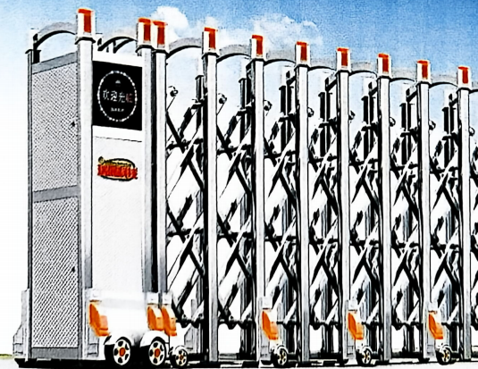 材料：不锈钢304 主料60*50内槽主料0.6厚，叉料45*30八角料0.6厚，正常1.6高，轮中700，门总760宽左右，单位（MM）
2 | 不锈钢304伸缩门 | 米 | 6 |  | 0
3 | 拆装及调试费 | 项 | 1 |  | 0
 |  |  |  | 合计 | 0
备注： 1.所有项目报价均为综合单价，包括安装费、材料费、人工费、设备使用费、税金等。 2.项目限价1.7万元，超出限价则为无效报价。 3.质保期12个月。

